상품제안서
아남 개별 멀티탭 3구 (국내제조) | 상품코드: F33055

 |  |  |  |  |  |  | 02-412-0044 | www.easy1.co.kr
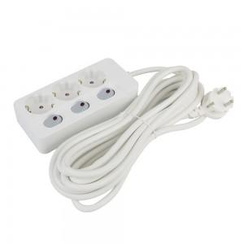

【상세/제작정보】 | 입수 12개당 배송비 5000원 VAT별도 입니다.

【인쇄/포장옵션】 | 레이저, 컬러필름인쇄 / 블리스터박스

【공급단가】 | 수량 | 50~ | 100~ | 500~ | 1,000~ | 2,000~
*VAT별도 | 개별멀티탭 3구 1.5M | 14,870원 | 14,630원 | 14,280원 | 13,920원 | 13,680원
 | 개별멀티탭 3구 3M | 18,000원 | 17,710원 | 17,280원 | 16,840원 | 16,560원
 | 개별멀티탭 3구 5M | 21,750원 | 21,400원 | 20,880원 | 20,350원 | 20,010원

【상품 URL】 | https://dev.easy1.co.kr:443/src/goods_detail.php?gdno=33055

